学习计划表


考研学习计划表

Postgraduate Study Schedule

2023 |  | 年 |  | 10 | 月 |  | 阶段 | 科目 | 学习计划 | 计划重点 | 开始计划月份 | 计划期每日具体时间 | 结束计划月份 | 1月 | 2月 | 3月 | 4月 | 5月 | 6月 | 7月 | 8月 | 9月 | 10月 | 11月 | 12月

日 | 一 | 二 | 三 | 四 | 五 | 六 | 第一阶段 | 英语 | 计划1 | 重点1 | 2 | 7:00-7:30 | 3
1 | 2 | 3 | 4 | 5 | 6 | 7 |  | 政治 | 计划2 | 重点2 | 3 | 7:30-8:00 | 4
8 | 9 | 10 | 11 | 12 | 13 | 14 |  | 专业课 | 计划3 | 重点3 | 4 | 8:00-9:00 | 5
15 | 16 | 17 | 18 | 19 | 20 | 21 |  | 专业课 | 计划4 | 重点4 | 6 | 9:00-12:00 | 7
22 | 23 | 24 | 25 | 26 | 27 | 28 |  | 专业课 | 计划5 | 重点5 | 7 | 12:00-14:00 | 8
29 | 30 | 31 |  |  |  |  | 第二阶段 | 英语 | 计划6 | 重点6 | 3 | 16:00-17:00 | 4
 |  |  |  |  |  |  |  | 政治 | 计划7 | 重点7 | 4 | 17:00-18:00 | 5
 |  |  |  |  |  |  |  | 专业课 | 计划8 | 重点8 | 6 | 18:00-19:00 | 7
2023年考研日期 |  |  | 2023-12-24 |  |  |  |  | 专业课 | 计划9 | 重点9 | 7 | 20:00-21:00 | 8
 |  |  |  |  |  |  |  | 专业课 | 计划10 | 重点10 | 8 | 21:00-21:30 | 9
倒计时 |  |  | 还剩132天 |  |  |  | 第三阶段 | 英语 | 计划11 | 重点11 | 4 | 21:30-22:00 | 5
 |  |  |  |  |  |  |  | 政治 | 计划12 | 重点12 | 6 | 7:00-7:30 | 7
 |  |  |  |  |  |  |  | 专业课 | 计划13 | 重点13 | 7 | 7:30-8:00 | 8
 |  |  |  |  |  |  |  | 专业课 | 计划14 | 重点14 | 8 | 8:00-9:00 | 9
 |  |  |  |  |  |  |  | 专业课 | 计划15 | 重点15 | 9 | 9:00-12:00 | 10
 |  |  |  |  |  |  | 第四阶段 | 英语 | 计划16 | 重点16 | 6 | 12:00-14:00 | 7
考试科目 |  |  | 目标分数 |  |  |  |  | 政治 | 计划17 | 重点17 | 7 | 16:00-17:00 | 8
英语 |  |  | 90 |  |  |  |  | 专业课 | 计划18 | 重点18 | 8 | 20:00-21:00 | 9
政治 |  |  | 90 |  |  |  |  | 专业课 | 计划19 | 重点19 | 9 | 21:00-21:30 | 10
专业课 |  |  | 95 |  |  |  |  | 专业课 | 计划20 | 重点20 | 10 | 21:30-22:00 | 11

说明页
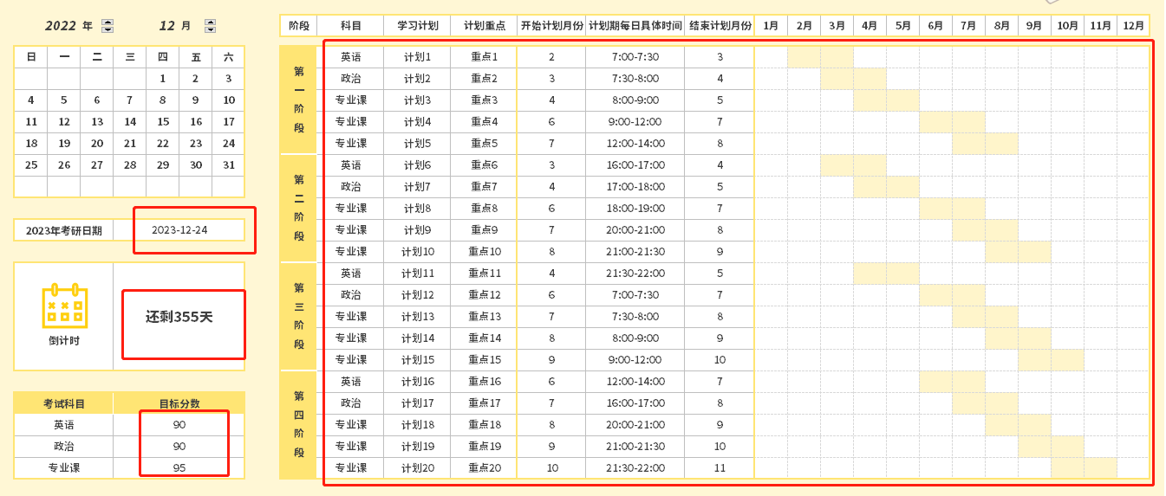
表格模板使用说明
（本页为说明页，用户使用模板时可删除本页内容）
【说明】
模板中使用的字体为开源字体，请用户按照该款开源字体的开源协议要求来使用该字体。
中文｜优设标题黑
优设标题黑
中文｜思源黑体 CN Heavy
思源黑体 CN Heavy
02
字体说明
英文｜思源黑体 CN Heavy
思源黑体 CN Heavy
03
素材说明
图片：
模板中使用的图片来源于【素材】，仅限于个人学习、研究或欣赏目的使用，如需商用请您自行向版权方购买、获取商用版权。
素材：
无
01
基础操作指南
· 如何撤销工作表保护？
1、选中对应工作表。
2、点击：「审阅---撤销工作表」保护。
· 如何增加行数？
1、选中最后一行，鼠标放在选中区域右下角。
2、当鼠标箭头变成黑色十字形时，点击鼠标左键下拉即可。
·考研学习计划表
1、倒计时自动显示
2、此模板以2023年考研时间为准
3、全年备考计划自动显示进度图，可自由修改月份
4、日历可自由调整年份和月份，日期同步更新

